2020_01_data
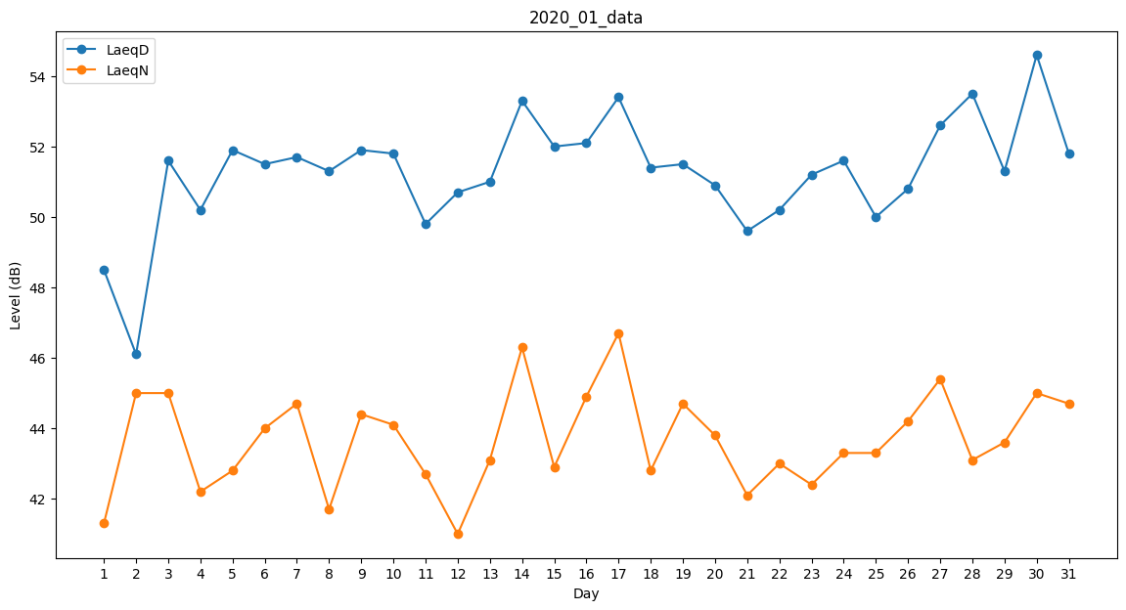
Day | LaeqD | LaeqN
1 | 48.5 | 41.3
2 | 46.1 | 45
3 | 51.6 | 45
4 | 50.2 | 42.2
5 | 51.9 | 42.8
6 | 51.5 | 44
7 | 51.7 | 44.7
8 | 51.3 | 41.7
9 | 51.9 | 44.4
10 | 51.8 | 44.1
11 | 49.8 | 42.7
12 | 50.7 | 41
13 | 51 | 43.1
14 | 53.3 | 46.3
15 | 52 | 42.9
16 | 52.1 | 44.9
17 | 53.4 | 46.7
18 | 51.4 | 42.8
19 | 51.5 | 44.7
20 | 50.9 | 43.8
21 | 49.6 | 42.1
22 | 50.2 | 43
23 | 51.2 | 42.4
24 | 51.6 | 43.3
25 | 50 | 43.3
26 | 50.8 | 44.2
27 | 52.6 | 45.4
28 | 53.5 | 43.1
29 | 51.3 | 43.6
30 | 54.6 | 45
31 | 51.8 | 44.7

